Телеком. шкафы и стойки
Наименование модели | Макс. нагрузка, кг | Высота мм | Ширина мм | Глубина мм | Тип дверей | Цена, руб | Фото

Прайс-лист AVS-Electronics
Наименование модели | Макс. нагрузка, кг | Высота мм | Ширина мм | Глубина мм | Тип дверей | Цена, руб | Фото

Навесные телекоммуникационные шкафы
НШ6U-345-600-450-ДС | 120 | 345 | 600 | 450 | ДС | 3,983 | 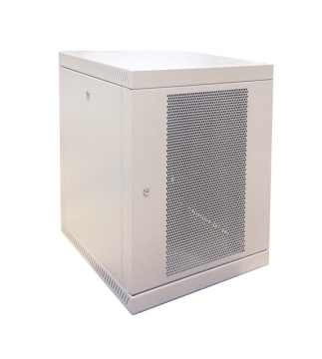 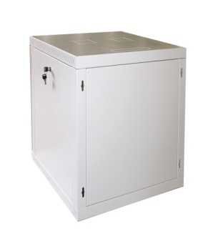
НШ6U-345-600-450-ДП |  |  |  |  | ДП | 3,739
НШ6U-345-600-600-ДС |  |  |  | 600 | ДС | 4,202
НШ6U-345-600-600-ДП |  |  |  |  | ДП | 3,957
НШ9U-480-600-450-ДС | 120 | 480 | 600 | 450 | ДС | 4,737
НШ9U-480-600-450-ДП |  |  |  |  | ДП | 4,410
НШ9U-480-600-600-ДС |  |  |  | 600 | ДС | 5,167
НШ9U-480-600-600-ДП |  |  |  |  | ДП | 4,876
НШ12U-615-600-450-ДС | 120 | 615 | 600 | 450 | ДС | 5,408
НШ12U-615-600-450-ДП |  |  |  |  | ДП | 5,145
НШ12U-615-600-600-ДС |  |  |  | 600 | ДС | 6,058
НШ12U-615-600-600-ДП |  |  |  |  | ДП | 5,733
НШ15U-745-600-450-ДС | 120 | 745 | 600 | 450 | ДС | 5,752
НШ15U-745-600-450-ДП |  |  |  |  | ДП | 5,506
НШ15U-745-600-600-ДС |  |  |  | 600 | ДС | 6,652
НШ15U-745-600-600-ДП |  |  |  |  | ДП | 6,370
Напольные телекоммуникационные шкафы
НпШ18U-880-600-600-ДС | 700 | 880 | 600 | 600 | ДС | 12,864 | 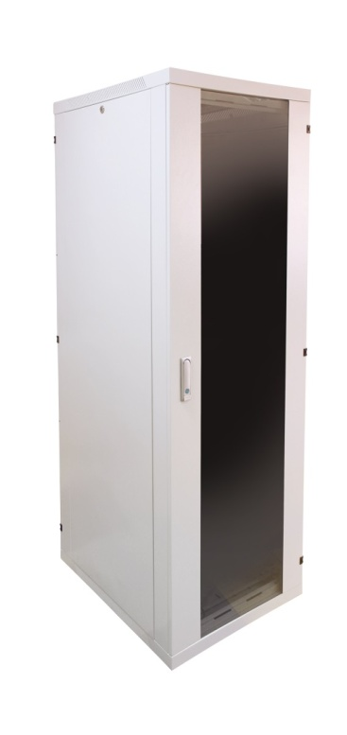
НпШ18U-880-600-600-ДП |  |  |  |  | ДП | 12,587
НпШ18U-880-600-800-ДС |  |  |  | 800 | ДС | 13,885
НпШ18U-880-600-800-ДП |  |  |  |  | ДП | 13,598
НпШ24U-1200-600-600-ДС | 700 | 1200 | 600 | 600 | ДС | 14,779
НпШ24U-1200-600-600-ДП |  |  |  |  | ДП | 14,333
НпШ24U-1200-600-800-ДС |  |  |  | 800 | ДС | 16,632
НпШ24U-1200-600-800-ДП |  |  |  |  | ДП | 16,438
НпШ24U-1200-600-1000-ДС |  |  |  | 1000 | ДС | 17,799
НпШ24U-1200-600-1000-ДП |  |  |  |  | ДП | 17,604
НпШ33U-1600-600-600-ДС | 700 | 1600 | 600 | 600 | ДС | 17,928
НпШ33U-1600-600-600-ДП |  |  |  |  | ДП | 17,763
НпШ33U-1600-600-800-ДС |  |  |  | 800 | ДС | 19,723
НпШ33U-1600-600-800-ДП |  |  |  |  | ДП | 19,478
НпШ33U-1600-600-1000-ДС |  |  |  | 1000 | ДС | 21,928
НпШ33U-1600-600-1000-ДП |  |  |  |  | ДП | 21,805
НпШ42U-2000-600-600-ДС | 700 | 2000 | 600 | 600 | ДС | 19,906
НпШ42U-2000-600-600-ДП |  |  |  |  | ДП | 19,968
НпШ42U-2000-600-800-ДС |  |  |  | 800 | ДС | 21,719
НпШ42U-2000-600-800-ДП |  |  |  |  | ДП | 21,376
НпШ42U-2000-600-1000-ДС |  |  |  | 1000 | ДС | 24,255
НпШ42U-2000-600-1000-ДП |  |  |  |  | ДП | 24,010
Серверные телекоммуникационные шкафы
СрШ-24U-06-08-ДС | 1500кг |  | 600 | 800 | ДС | 36,861 | 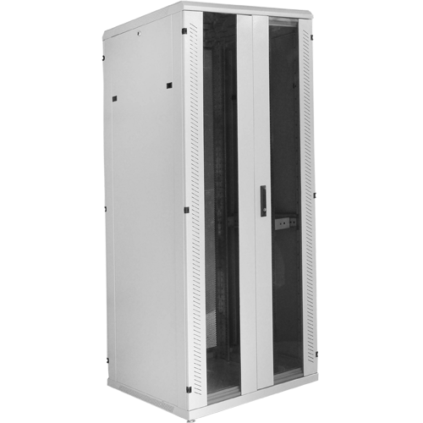
СрШ-24U-06-10-ДС | 1500кг |  | 600 | 1000 | ДС | 35,013
СрШ-24U-08-08-ДС | 1500кг |  | 800 | 800 | ДС | 38,500
СрШ-24U-08-10-ДС | 1500кг |  | 800 | 1000 | ДС | 36,666
СрШ-33U-06-08-ДС | 1500кг |  | 600 | 800 | ДС | 39,528
СрШ-33U-06-10-ДС | 1500кг |  | 600 | 1000 | ДС | 37,305
СрШ-33U-08-08-ДС | 1500кг |  | 800 | 800 | ДС | 40,987
СрШ-33U-08-10-ДС | 1500кг |  | 800 | 1000 | ДС | 39,181
СрШ-42U-06-08-ДС | 1500кг |  | 600 | 800 | ДС | 42,029
СрШ-42U-06-10-ДС | 1500кг |  | 600 | 1000 | ДС | 40,362
СрШ-42U-08-08-ДС | 1500кг |  | 800 | 800 | ДС | 42,196
СрШ-42U-08-10-ДС | 1500кг |  | 800 | 1000 | ДС | 39,612
СрШ-47U-06-08-ДС | 1500кг |  | 600 | 800 | ДС | 43,849
СрШ-47U-06-10-ДС | 1500кг |  | 600 | 1000 | ДС | 41,265
СрШ-47U-08-08-ДС | 1500кг |  | 800 | 800 | ДС | 46,614
СрШ-47U-08-10-ДС | 1500кг |  | 800 | 1000 | ДС | 44,044
Стойки телекоммуникационные открытые
Ст 24U двухрамная | 1000 | 1200 | 580 | 600-1000 | ******* | 4,839
Ст 33U двухрамная | 1000 | 1600 | 580 | 600-1000 | ******* | 5,494
Ст 42U двухрамная | 1000 | 2000 | 580 | 600-1000 | ******* | 6,248
Ст 24U однорамная |  |  |  | ******* | ******* | 2,940
Ст 33U однорамная |  |  |  | ******* | ******* | 3,553
Ст 42U однорамная |  |  |  | ******* | ******* | 4,410
Более подробную информацию о технических характеристиках продукции и наличии можно получить у наших специалистов. (495) 662-73-82

Климатические шкафы
Наименование модели | IP | Ширина мм | Глубина мм | Рабочая глубина мм | Высота мм | Рабочая высота мм | Нетто кг | Брутто кг | Цена, руб

Прайс-лист AVS-Electronics
Наименование модели | IP | Ширина мм | Глубина мм | Рабочая глубина мм | Высота мм | Рабочая высота мм | Нетто кг | Брутто кг | Цена, руб
Всепогодные климатические коммуникационные шкафы
ВкШ 6U | 55 | 660 | 600 | 450 | 550 | 6 U | 65.5 | 67 | 30,227
ВкШ 9U | 55 | 660 | 600 | 450 | 683 | 9 U | 74.5 | 76 | 32,645
ВкШ 12U | 55 | 660 | 600 | 450 | 816 | 12 U | 83 | 84.5 | 33,828
ВкШ 24U | 55 | 715 | 860 | 600 | 1300 | 21 U | 195 | 205 | 78,657
ВкШ 33U | 55 | 715 | 860 | 600 | 1700 | 30 U | 234 | 244 | 88,800
ВкШ 42U | 55 | 715 | 860 | 600 | 2100 | 39 U | 273 | 283 | 101,393
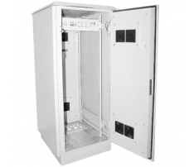

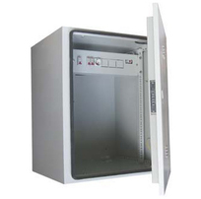
Высота стойки | Шкаф климатический
 | Размеры упаковки, м |  |  | Объем, м3 | Брутто, кг
6U | 0.66 | 0.55 | 0.6 | 0.2178 | 67
9U | 0.66 | 0.683 | 0.6 | 0.270468 | 76
12U | 0.66 | 0.816 | 0.6 | 0.323136 | 84.5
24U | 0.715 | 1.3 | 0.86 | 0.79937 | 205
33U | 0.715 | 1.7 | 0.86 | 1.04533 | 244
42U | 0.715 | 2.1 | 0.86 | 1.29129 | 283

Более подробную информацию о технических характеристиках продукции и наличии можно получить у наших специалистов. (495) 662-73-82

Антивандальные шкафы
Наименование позиции | Класс IP | Высота мм | Ширина мм | Глубина мм | Примечания | Цена, руб | Фото

Прайс-лист AVS-Electronics
Наименование позиции | Класс IP | Высота мм | Ширина мм | Глубина мм | Примечания | Цена, руб | Фото
Антивандальные боксы для кабельного телевидения серии БК
БК-250-165-70-1,2 | 21-30 | 250 | 165 | 70 | Сталь=1,2мм, пенальная дверь, винтовой замок, кабелевводы=2(d=30мм) | 363.83
БК-250-200-100-1,2 | 21-30 | 250 | 200 | 100 | Сталь=1,2мм, пенальная дверь, винтовой замок, кабелевводы=2(d=30мм) | 459.38
Антивандальные боксы серии БК
БК-250-330-150-1/1,2мм с планкой | 21-30 | 250 | 330 | 150 | Сталь=1,2мм, дверь пенальная, замок винтовой, кабелевводы=4(d=22 мм) | 704.38
БК-250-330-150-1/0,8 | 21-30 | 250 | 330 | 150 | Сталь=0,8мм, дверь пенальная, замок винтовой кабелевводы=4(d=22 мм) | 450.80
БК-300-400-150-0,8 с планкой | 21-30 | 300 | 400 | 150 | Сталь=0,8мм, дверь пенальная, замок винтовой, кабелевводы=4(d=22 мм) | 595.35
БК-300-400-150-0,8 | 21-30 | 300 | 400 | 150 | Сталь=0,8мм, дверь пенальная, замок сувальдный, кабелевводы=4(d=22 мм) | 882.00
БК7U-320-520-400-2 | 21-30 | 320 | 520 | 400 | Сталь=2мм, пенальная дверь, сувальдный замок, кабелевводы=4(d=22 мм) | 2175.60
БК2U-380-560-400-1,5 | 21-31 | 380 | 560 | 400 | Сталь=1,5мм, дверь на петлях, сувальдный замок, кабелевводы=4(d=22 мм) | 1988
БК3U-500-550-150-1,5 | 21-30 | 500 | 550 | 150 | Сталь=1,5мм, дверь пенальная, сувальдный замок, кабелевводы=8(d=22 мм) | 2133
Антивандальные шкафы усиленные
БКУ4U-700-580-280-1,5 | 21-30 | 700 | 580 | 280 | Сталь=1,5мм, кабелевводы=8(d=22 мм), внутри поворотная рама | 4,280
БКУ12U-600-600-600-1,5 | 21-30 | 600 | 600 | 600 | Сталь=1,5мм, замок сувальдный повышенной надежности, дверь сейфовая со скрытыми петлями, кабелевводы=10(d=22 мм) | 4,199
БКУ7U-370-600-450-1,5 | 21-31 | 370 | 600 | 450 | Сталь=1,5мм, замок сувальдный, дверь со скрытыми петлями, кабелевводы=10(d=22 мм) | 2,893
БКУ-450-600-400-1,5 | 21-32 | 450 | 600 | 400 | АНАЛОГ Е-2 ЛАНСЕТ.Сталь=1,5мм, замок сувальдный, дверь со скрытыми петлями, 4е прямоугольных кабелевводов. | 3,070
БКУ9U-470-600-450-1,5 | 21-33 | 470 | 600 | 450 | Сталь=1,5мм, замок сувальдный, дверь со скрытыми петлями, кабелевводы=10(d=22 мм) | 3,375
БКУ12U-650-600-450-1,5 | 21-35 | 650 | 600 | 450 | Сталь=1,5мм, замок сувальдный, дверь со скрытыми петлями, кабелевводы=10(d=22 мм) | 4,040
БКУ24U-1200-600-600-2 | 21-30 | 1200 | 600 | 600 | Сталь=2мм, замок сувальдный, дверь со скрытыми петлями, кабелевводы=2 универсальные, двудверная конструкция | 14,039 | 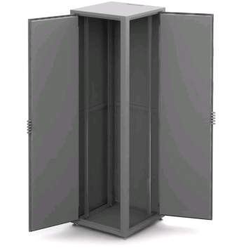
БКУ42U-2000-600-600-2 | 21-30 | 2000 | 600 | 600 | Сталь=2мм, замок сувальдный, дверь со скрытыми петлями, кабелевводы=2 универсальные, двудверная конструкция | 21,438
Более подробную информацию о технических характеристиках продукции и наличии можно получить у наших специалистов. (495) 662-73-82

Аксессуары к шкафам
Наименование модели | Высота мм | Ширина мм | Глубина мм | Цена, руб | Фото

Прайс-лист AVS-Electronics
Аксессуары к шкафам, стойкам
Наименование модели | Высота мм | Ширина мм | Глубина мм | Цена, руб | Фото
Вентиляторный блок без термостата (1 вентилятор), РН | ******* | ******* | ******* | 1,054 | 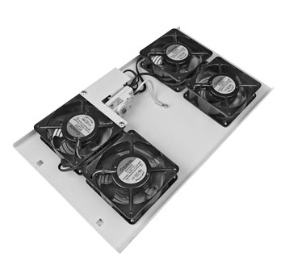
Вентиляторный блок без термостата (2 вентилятора), БВ-2 | ******* | ******* | ******* | 1,860
Вентиляторный блок c термостатом (1 вентилятор), РНТ | ******* | ******* | ******* | 2,069
Вентиляторный блок с термостатом (2 вентилятора), БВ-2Т | ******* | ******* | ******* | 2,789
Блок вентиляторов БВ-4 | ******* | ******* | ******* | 3,420
Вентиляторный блок c термостатом (4 вентилятора), БВ-4Т | ******* | ******* | ******* | 4,029
Вентиляторный блок c термостатом (6 вентиляторов), БВ-6Т | ******* | ******* | ******* | 6,113
Заглушка 19" 1U | 1U | ******* | ******* | 81р. | 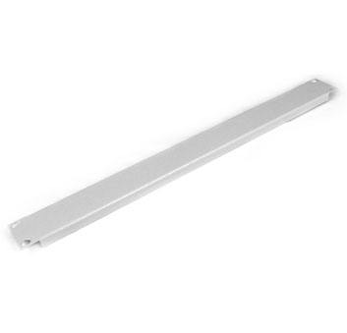
Заглушка 19" 2U | 2U | ******* | ******* | 130р.
Заглушка 19" 3U | 3U | ******* | ******* | 146
Заглушка 19" 4U | 4U | ******* | ******* | 178
Комплект крепежа (винт+гайка+шайба) | ******* | ******* | ******* | 15
Направляющие сервера НС-400 | ******* | ******* | 400 | 201
Направляющие сервера НС-600 | ******* | ******* | 600 | 275
Направляющие сервера НС-800 | ******* | ******* | 800 | 341
Направляющие сервера НС-1000 | ******* | ******* | 1000 | 579
Организатор вертикальный ОВ-75-24U | 24U | 75 | ******* | 579
Организатор вертикальный ОВ-150-24U | 24U | 150 | ******* | 704
Организатор вертикальный ОВ-75-33U | 33U | 75 | ******* | 711
Организатор вертикальный ОВ-150-33U | 33U | 150 | ******* | 830
Организатор вертикальный ОВ-75-42U | 42U | 75 | ******* | 800
Организатор вертикальный ОВ-150-42U | 42U | 150 | ******* | 845
Организатор лоток (закрытый) ОЛ.44.35 | ******* | ******* | ******* | 294
Организатор кабеля/К-856 | ******* | ******* | ******* | 263
Организатор скоба ОС.80.80.20 | ******* | ******* | ******* | 65
Организатор-скоба пластиковый | ******* | ******* | ******* | 62
Полка консольная 1U 19"-280 | 1U | ******* | 280 | 576
Полка консольная 1U 19"-250 | 1U | ******* | 250 | 426
Полка консольная 2U 19"/к-350 | 2U | ******* | 350 | 682
Полка выдвижная консольная 450мм. | ******* | ******* | 450 | 1,085
Полка выдвижная ПВ-400 | 1U | ******* | 400 | 1,103
Полка выдвижная ПВ-600 | 1U | ******* | 600 | 1,552
Полка 4ТКЛ-400 | 1U | ******* | 400 | 583
Полка 4ТКЛ-600 | 1U | ******* | 600 | 720
Полка 4ТКЛ-800 | 1U | ******* | 800 | 845
Полка 4ТКЛ-1000 | 1U | ******* | 1000 | 1,014
Полка 4ТКУ-400 | 1U | ******* | 400 | 759
Полка 4ТКУ-600 | 1U | ******* | 600 | 868
Полка 4ТКУ-800 | 1U | ******* | 800 | 993
Полка 4ТКУ-1000 | 1U | ******* | 1000 | 1,232
Сетевой фильтр (блок силовых розеток) 1,5U 6р | ******* | ******* | ******* | 747
ЭРП (электрораспределительная панель) 3U 19"/К-565 | 3U | 19" | ***** | 775
ЭРП (без кожуха) | 3U | 19" | ******* | 318
Щеточный кабельный ввод СН (200*50) |  | 200 | 50 | 282
Щеточный кабельный ввод С (400*50) |  | 400 | 50 | 404
Регулируемая опора М12 | ******* | ******* | ******* | 41
Шина заземления 19" (482-25-5) | ******* | ******* | ******* | 1,099
Более подробную информацию о технических характеристиках продукции и наличии можно получить у наших специалистов. (495) 662-73-82

